GYM-096
 |  |  |  |  |  |  |  |  |  |  |  |  |  |  |  |  |  |  |  |  |  |  |  | 5874
ＳＩ案件（2013/03/01～2013/08/31）に紐づく プロジェクト①（2013/03/01～2013/05/31） 及び プロジェクト②（2013/06/01～2013/08/31） が在る状態で
最新の報告基準日が2013/07/15と仮定したプロジェクト別EVM集計SNAPトランを作成し、EVM分析一覧画面でＳＩ案件を選択。
そのまま納期FIXシミュレーション確認画面に遷移すると、
「既に計画終了日を超過しているか、予測基数値が取得できないためシミュレーションできません。」メッセージが表示されてグラフが描画されない。
（本来はプロジェクト②の計画終了日が未だ到来していない為、当メッセージは表示されずグラフが描画されるのが正しい）

ＳＩ案件について
期待する報告基準日は2013/07/15だが、
2013/9/16と表示されてしまっている。

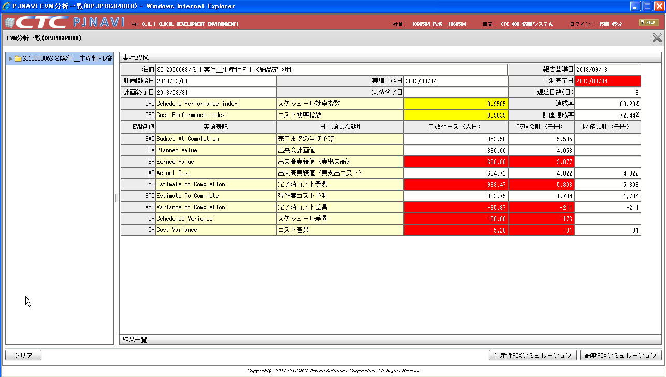

納期FIXシミュレーションボタンを押下する。

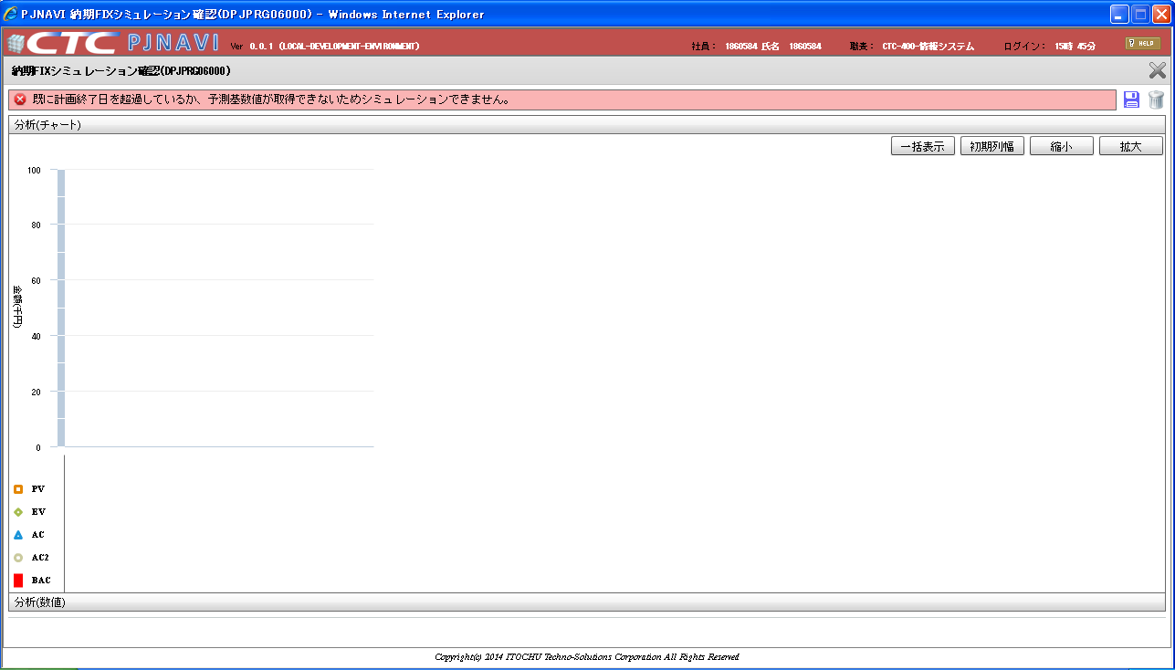

「既に計画終了日を超過しているか、予測基数値が取得できないためシミュレーションできません。」
メッセージが表示されてグラフが描画されない。
（本来はプロジェクト②の計画終了日が未だ到来していない為、当メッセージは表示されずグラフが描画されるのが正しい）

事象再現データは以下の通り
 | select * from PJTR_PJ_SI_DEAL where SI_DEAL_CD = 'SI12000063'
 | SI案件トラン（PJTR_PJ_SI_DEAL）
 | SI_DEAL_CD | SI_DEAL_NM | SI_DEAL_STATS | SI_DEAL_STATS_UPD_DT | SI_DEAL_STR_DT | SI_DEAL_END_DT | SI_DEAL_CUST_CD | SI_DEAL_CUST_CONT_ORGAN_NM | SI_DEAL_CUST_CONT_CHG | SI_DEAL_CUST_CONT_TEL | SI_DEAL_CUST_CONT_FAX | SI_DEAL_CUST_CONT_EMAIL | SI_DEAL_EGY_DEPT_CD | SI_DEAL_EGY_EMP_CD | SI_DEAL_AUTO_MK_FLG | PROP_CST_LMT_PRICE | SI_REL_CONT_EST_PRICE | SI_REL_CONT_COST_EST_PRICE | SV_REL_CONT_EST_PRICE | SV_REL_CONT_COST_EST_PRICE | EQP_CONT_EST_PRICE | EQP_CONT_COST_EST_PRICE | INCO_FLG | ALERT_NOTICE_DEST_1 | ALERT_NOTICE_DEST_2 | ALERT_NOTICE_DEST_3
 | SI12000063 | ＳＩ案件＿生産性ＦＩＸ納品確認用 | 10 | 2013/03/01 | 2013/03/01 | 2013/08/31 | 0000000027 | 顧客組織名Ａ | 顧客担当者Ａ |  |  |  | 0112A11000 | 1860584 | 0 | 0 | 100000000 | 70000000 | 30000000 | 18000000 | 20000000 | 15000000 | 0

 | select * from PJTR_PJ_PRJ where prj_cd in ('PJ12000040','PJ12000041')
 | プロジェクトトラン（PJTR_PJ_PRJ）
 | SI_DEAL_CD | PRJ_CD | WHCO_MNG_PRJ_NO | PRJ_NM | PRJ_DT_NM | PRJ_STR_DT | PRJ_END_DT | PRJ_STATS_SEG | PRJ_TPL | PRJ_FORM_SEG | PRJ_INCO_PSC_FLG | PROS_INCO_PRICE | PRJ_PROP_CST_LMT_PRICE | PRJ_RPT_BS_YOUBI | PRJ_PROG_ENT_CLOSE_YOUBI | PRJ_BAS_OPE_TM | PRJ_EGY_EMP_CD | PRJ_EGY_EMP_AUTO_LNK_FLG | PRJ_SLS_COST_TRNS_DEPT_CD | PRJ_DEV_DEPT_CD | SI_DEAL_SYNC_REG_FLG | PRJ_CUST_CD | PRJ_OPN_NOTICE_FLG | PRJ_SHIP_APP_NOTICE_FLG | PRJ_PROG_AUTO_SET_FLG | PRJ_OUTS_PROG_AUTO_SET_FLG
...
 |  |  |  |  |  |  |  | 121 | DPJWBS01000 | 2013/07/02 | 121 | DPJWBS01000 | 2013/07/02 | 1
 |  |  |  |  |  |  |  | 121 | DPJWBS01000 | 2013/07/02 | 121 | DPJWBS01000 | 2013/07/02 | 1
...
 |  |  |  |  |  |  |  | FCT_CMP_DT | FCT_CMP_MNHOUR | DELAY_DAYS | SPI | CPI | ACC_RATE | PLN_ACC_RATE | BAC | PV | EV | AC | EAC | ETC | VAC | SV | CV | BAC_PRICE | PV_PRICE | EV_PRICE
 |  |  |  |  |  |  |  | 2013-06-01 | 930 | 1 | 0.5 | 1 | 0.016129032258 | 0.032258064516 | 465 | 15 | 7.5 | 7.5 | 465 | 457.5 | 0 | -7.5 | -7.5 | 2731410 | 88110 | 44055
 |  |  |  |  |  |  |  | 2013-06-02 | 651 | 2 | 0.71428571429 | 0.83333333333 | 0.08064516129 | 0.11290322581 | 465 | 52.5 | 37.5 | 45 | 558 | 513 | -93 | -15 | -7.5 | 2731410 | 308385 | 220275
 |  |  |  |  |  |  |  | 2013-06-03 | 620 | 3 | 0.75 | 0.9 | 0.14516129032 | 0.1935483871 | 465 | 90 | 67.5 | 75 | 516.66666667 | 441.66666667 | -51.666666667 | -22.5 | -15 | 2731410 | 528660 | 396495
 |  |  |  |  |  |  |  | 2013-06-04 | 620 | 4 | 0.75 | 0.92307692308 | 0.1935483871 | 0.25806451613 | 465 | 120 | 90 | 97.5 | 503.75 | 406.25 | -38.75 | -30 | -22.5 | 2731410 | 704880 | 528660
Ａ
 |  |  |  |  |  |  |  | 2013-06-05 | 610.3125 | 5 | 0.7619047619 | 0.94117647059 | 0.25806451613 | 0.33870967742 | 465 | 157.5 | 120 | 127.5 | 494.0625 | 366.5625 | -29.0625 | -37.5 | -30 | 2731410 | 925155 | 704880
 |  |  |  |  |  |  |  | 2013-06-03 | 525.65217391 | 3 | 0.88461538462 | 0.95833333333 | 0.37096774194 | 0.41935483871 | 465 | 195 | 172.5 | 180 | 485.2173913 | 305.2173913 | -20.217391304 | -22.5 | -15 | 2731410 | 1145430 | 1013265
 |  |  |  |  |  |  |  | 2013-09-04 | 533.88888889 | 4 | 0.87096774194 | 0.96428571429 | 0.43548387097 | 0.5 | 465 | 232.5 | 202.5 | 210 | 482.22222222 | 272.22222222 | -17.222222222 | -30 | -22.5 | 2731410 | 1365705 | 1189485
 |  |  |  |  |  |  |  | 2013-06-04 | 533.88888889 | 4 | 0.87096774194 | 0.96428571429 | 0.50572320499 | 0.58064516129 | 465 | 270 | 235.16129032 | 243.87096774 | 482.22222222 | 238.35125448 | -17.222222222 | -34.838709677 | -26.129032258 | 2731410 | 1585980 | 1381337.4194
Ｄ
 |  |  |  |  |  |  |  | 2013-06-04 | 533.88888889 | 4 | 0.87096774194 | 0.96428571429 | 0.56191467222 | 0.64516129032 | 465 | 300 | 261.29032258 | 270.96774194 | 482.22222222 | 211.25448029 | -17.222222222 | -38.709677419 | -29.032258065 | 2731410 | 1762200 | 1534819.3548
 |  |  |  |  |  |  |  | 2013-06-04 | 533.88888889 | 4 | 0.87096774194 | 0.96428571429 | 0.60405827263 | 0.6935483871 | 465 | 322.5 | 280.88709677 | 291.29032258 | 482.22222222 | 190.93189964 | -17.222222222 | -41.612903226 | -31.209677419 | 2731410 | 1894365 | 1649930.8065
 |  |  |  |  |  |  |  | 2013-06-04 | 533.88888889 | 4 | 0.87096774194 | 0.96428571429 | 0.67429760666 | 0.77419354839 | 465 | 360 | 313.5483871 | 325.16129032 | 482.22222222 | 157.0609319 | -17.222222222 | -46.451612903 | -34.838709677 | 2731410 | 2114640 | 1841783.2258
Ｂ
 |  |  |  |  |  |  |  | 2013-06-04 | 533.88888889 | 4 | 0.87096774194 | 0.96428571429 | 0.74453694069 | 0.85483870968 | 465 | 397.5 | 346.20967742 | 359.03225806 | 482.22222222 | 123.18996416 | -17.222222222 | -51.290322581 | -38.467741935 | 2731410 | 2334915 | 2033635.6452
 |  |  |  |  |  |  |  | 2013-06-04 | 533.88888889 | 4 | 0.87096774194 | 0.96428571429 | 0.81477627471 | 0.93548387097 | 465 | 435 | 378.87096774 | 392.90322581 | 482.22222222 | 89.318996416 | -17.222222222 | -56.129032258 | -42.096774194 | 2731410 | 2555190 | 2225488.0645
 |  |  |  |  |  |  |  | 2013-06-04 | 533.88888889 | 4 | 0.87096774194 | 0.96428571429 | 0.88501560874 | 1 | 465 | 465 | 411.53225806 | 426.77419355 | 482.22222222 | 55.448028674 | -17.222222222 | -53.467741935 | -38.225806452 | 2731410 | 2731410 | 2417340.4839
 |  |  |  |  |  |  |  | 2013-06-04 | 533.88888889 | 4 | 0.87096774194 | 0.96428571429 | 0.97281477627 | 1 | 465 | 465 | 452.35887097 | 469.11290323 | 482.22222222 | 13.109318996 | -17.222222222 | -12.641129032 | 4.1129032258 | 2731410 | 2731410 | 2657156.0081
Ｃ
 |  |  |  |  |  |  |  | 2013-06-04 | 533.88888889 | 4 | 0.87096774194 | 0.96428571429 | 1 | 1 | 465 | 465 | 465 | 482.22222222 | 482.22222222 | 0 | -17.222222222 | 0 | 17.222222222 | 2731410 | 2731410 | 2731410
 |  |  |  |  |  |  |  | 2013-06-04 | 533.88888889 | 4 | 0.87096774194 | 0.96428571429 | 1 | 1 | 465 | 465 | 465 | 482.22222222 | 482.22222222 | 0 | -17.222222222 | 0 | 17.222222222 | 2731410 | 2731410 | 2731410
 |  |  |  |  |  |  |  | 2013-06-04 | 533.88888889 | 4 | 0.87096774194 | 0.96428571429 | 1 | 1 | 465 | 465 | 465 | 482.22222222 | 482.22222222 | 0 | -17.222222222 | 0 | 17.222222222 | 2731410 | 2731410 | 2731410
 |  |  |  |  |  |  |  | 2013-06-04 | 533.88888889 | 4 | 0.87096774194 | 0.96428571429 | 1 | 1 | 465 | 465 | 465 | 482.22222222 | 482.22222222 | 0 | -17.222222222 | 0 | 17.222222222 | 2731410 | 2731410 | 2731410
 |  |  |  |  |  |  |  | 2013-06-04 | 533.88888889 | 4 | 0.87096774194 | 0.96428571429 | 1 | 1 | 465 | 465 | 465 | 482.22222222 | 482.22222222 | 0 | -17.222222222 | 0 | 17.222222222 | 2731410 | 2731410 | 2731410
 |  |  |  |  |  |  |  | 2013-06-04 | 533.88888889 | 4 | 0.87096774194 | 0.96428571429 | 1 | 1 | 465 | 465 | 465 | 482.22222222 | 482.22222222 | 0 | -17.222222222 | 0 | 17.222222222 | 2731410 | 2731410 | 2731410
 |  |  |  |  |  |  |  | 2013-06-04 | 533.88888889 | 4 | 0.87096774194 | 0.96428571429 | 1 | 1 | 465 | 465 | 465 | 482.22222222 | 482.22222222 | 0 | -17.222222222 | 0
 |  |  |  |  |  |  |  | 2013-06-04 | 533.88888889 | 4 | 0.87096774194 | 0.96428571429 | 1 | 1 | 465 | 465 | 465 | 482.22222222 | 482.22222222 | 0 | -17.222222222 | 0
 |  |  |  |  |  |  |  | 2013-06-04 | 533.88888889 | 4 | 0.87096774194 | 0.96428571429 | 1 | 1 | 465 | 465 | 465 | 482.22222222 | 482.22222222 | 0 | -17.222222222 | 0
 |  |  |  |  |  |  |  | 2013-06-04 | 533.88888889 | 4 | 0.87096774194 | 0.96428571429 | 1 | 1 | 465 | 465 | 465 | 482.22222222 | 482.22222222 | 0 | -17.222222222 | 0
 |  |  |  |  |  |  |  | 2013-06-04 | 533.88888889 | 4 | 0.87096774194 | 0.96428571429 | 1 | 1 | 465 | 465 | 465 | 482.22222222 | 482.22222222 | 0 | -17.222222222 | 0
 |  |  |  |  |  |  |  | 2013-06-04 | 533.88888889 | 4 | 0.87096774194 | 0.96428571429 | 1 | 1 | 465 | 465 | 465 | 482.22222222 | 482.22222222 | 0 | -17.222222222 | 0
 |  |  |  |  |  |  |  | 2013-06-04 | 533.88888889 | 4 | 0.87096774194 | 0.96428571429 | 1 | 1 | 465 | 465 | 465 | 482.22222222 | 482.22222222 | 0 | -17.222222222 | 0 | 17.222222222 | 2731410 | 2731410 | 2731410
 |  |  |  |  |  |  |  | 2013-06-04 | 533.88888889 | 4 | 0.87096774194 | 0.96428571429 | 1 | 1 | 465 | 465 | 465 | 482.22222222 | 482.22222222 | 0 | -17.222222222 | 0 | 17.222222222 | 2731410 | 2731410 | 2731410
 |  |  |  |  |  |  |  | 2013-09-01 | 914.0625 | 1 | 0.53333333333 | 0.53333333333 | 0.0082051282051 | 0.015384615385 | 487.5 | 7.5 | 4 | 7.5 | 914.0625 | 906.5625 | -426.5625 | -3.5 | 0 | 2863575 | 44055 | 23496
 |  |  |  |  |  |  |  | 2013-09-02 | 731.25 | 2 | 0.66666666667 | 0.8 | 0.061538461538 | 0.092307692308 | 487.5 | 45 | 30 | 37.5 | 609.375 | 571.875 | -121.875 | -15 | -7.5 | 2863575 | 264330 | 176220
 |  |  |  |  |  |  |  | 2013-09-03 | 670.3125 | 3 | 0.72727272727 | 0.88888888889 | 0.12307692308 | 0.16923076923 | 487.5 | 82.5 | 60 | 67.5 | 548.4375 | 480.9375 | -60.9375 | -22.5 | -15 | 2863575 | 484605 | 352440
 |  |  |  |  |  |  |  | 2013-09-04 | 650 | 4 | 0.75 | 0.92307692308 | 0.18461538462 | 0.24615384615 | 487.5 | 120 | 90 | 97.5 | 528.125 | 430.625 | -40.625 | -30 | -22.5 | 2863575 | 704880 | 528660
Ａ
 |  |  |  |  |  |  |  | 2013-09-05 | 639.84375 | 5 | 0.7619047619 | 0.94117647059 | 0.24615384615 | 0.32307692308 | 487.5 | 157.5 | 120 | 127.5 | 517.96875 | 390.46875 | -30.46875 | -37.5 | -30 | 2863575 | 925155 | 704880
 |  |  |  |  |  |  |  | 2013-09-03 | 551.08695652 | 3 | 0.88461538462 | 0.95833333333 | 0.35384615385 | 0.4 | 487.5 | 195 | 172.5 | 180 | 508.69565217 | 328.69565217 | -21.195652174 | -22.5 | -15 | 2863575 | 1145430 | 1013265
 |  |  |  |  |  |  |  | 2013-09-04 | 562.5 | 4 | 0.86666666667 | 0.96296296296 | 0.4 | 0.46153846154 | 487.5 | 225 | 195 | 202.5 | 506.25 | 303.75 | -18.75 | -30 | -22.5 | 2863575 | 1321650 | 1145430
 |  |  |  |  |  |  |  | 2013-09-04 | 562.5 | 4 | 0.86666666667 | 0.96296296296 | 0.46666666667 | 0.53846153846 | 487.5 | 262.5 | 227.5 | 236.25 | 506.25 | 270 | -18.75 | -35 | -26.25 | 2863575 | 1541925 | 1336335
Ｄ
 |  |  |  |  |  |  |  | 2013-09-04 | 562.5 | 4 | 0.86666666667 | 0.96296296296 | 0.53333333333 | 0.61538461538 | 487.5 | 300 | 260 | 270 | 506.25 | 236.25 | -18.75 | -40 | -30 | 2863575 | 1762200 | 1527240
 |  |  |  |  |  |  |  | 2013-09-04 | 562.5 | 4 | 0.86666666667 | 0.96296296296 | 0.6 | 0.69230769231 | 487.5 | 337.5 | 292.5 | 303.75 | 506.25 | 202.5 | -18.75 | -45 | -33.75 | 2863575 | 1982475 | 1718145
 |  |  |  |  |  |  |  | 2013-09-04 | 562.5 | 4 | 0.86666666667 | 0.96296296296 | 0.66666666667 | 0.76923076923 | 487.5 | 375 | 325 | 337.5 | 506.25 | 168.75 | -18.75 | -50 | -37.5 | 2863575 | 2202750 | 1909050
Ｂ
 |  |  |  |  |  |  |  | 2013-09-04 | 562.5 | 4 | 0.86666666667 | 0.96296296296 | 0.73333333333 | 0.84615384615 | 487.5 | 412.5 | 357.5 | 371.25 | 506.25 | 135 | -18.75 | -55 | -41.25 | 2863575 | 2423025 | 2099955
 |  |  |  |  |  |  |  | 2013-09-04 | 562.5 | 4 | 0.86666666667 | 0.96296296296 | 0.8 | 0.92307692308 | 487.5 | 450 | 390 | 405 | 506.25 | 101.25 | -18.75 | -60 | -45 | 2863575 | 2643300 | 2290860
 |  |  |  |  |  |  |  | 2013-09-04 | 562.5 | 4 | 0.86666666667 | 0.96296296296 | 0.86666666667 | 1 | 487.5 | 487.5 | 422.5 | 438.75 | 506.25 | 67.5 | -18.75 | -65 | -48.75 | 2863575 | 2863575 | 2481765
 |  |  |  |  |  |  |  | 2013-09-04 | 562.5 | 4 | 0.86666666667 | 0.96296296296 | 0.93333333333 | 1 | 487.5 | 487.5 | 455 | 472.5 | 506.25 | 33.75 | -18.75 | -32.5 | -15 | 2863575 | 2863575 | 2672670
 |  |  |  |  |  |  |  | 2013-09-04 | 562.5 | 4 | 0.86666666667 | 0.96296296296 | 1 | 1 | 487.5 | 487.5 | 487.5 | 506.25 | 506.25 | 0 | -18.75 | 0 | 18.75 | 2863575 | 2863575 | 2863575
...
 |  |  |  |  |  |  |  |  |  |  | 0.87096774194 | 0.96428571429 |  |  |  | 397.5 | 346.20967742 | 359.03225806
 |  |  |  |  |  |  |  |  |  |  | 0.87096774194 | 0.96428571429 |  |  |  | 435 | 378.87096774 | 392.90322581
 |  |  |  |  |  |  |  |  |  |  | 0.87096774194 | 0.96428571429 |  |  |  | 465 | 405 | 420
...
 |  |  | SI_DEAL_CD | PLN_STR_DT | PLN_END_DT | RSLT_STR_DT | RSLT_END_DT | FCT_CMP_DT | FCT_CMP_MNHOUR | DELAY_DAYS | SPI | CPI | ACC_RATE | PLN_ACC_RATE | BAC | PV | EV | AC | EAC | ETC
 |  |  |  |  |  |  |  |  |  |  | 0.87096774194 | 0.96428571429 |  |  |  | 37.5 | 32.661290323 | 33.870967742
 |  |  |  |  |  |  |  |  |  |  | 0.87096774194 | 0.96428571429 |  |  |  | 67.5 | 58.790322581 | 60.967741935
 |  |  |  |  |  |  |  |  |  |  | 0.87096774194 | 0.96428571429 |  |  |  | 68.888888889 | 60 | 62.222222222
 |  |  |  |  |  |  |  |  |  |  |  |  |  |  |  | 68.888888889 | 60 | 62.222222222
PV値について、EV値を超えるシミュレーション結果が得られる場合、目標EVでの打ち切りとする為、このような結果となるべきだが・・・
 |  |  |  |  |  |  |  |  |  |  |  |  |  |  |  | 68.888888889 | 60 | 62.222222222
 |  |  |  |  |  |  |  |  |  |  |  |  |  |  |  | 68.888888889 | 60 | 62.222222222
 |  |  |  |  |  |  |  |  |  |  |  |  |  |  |  | 68.888888889 | 60 | 62.222222222
...
 |  |  |  |  |  |  |  |  |  |  |  |  |  |  |  | 37.5 | 32.661290323 | 33.870967742
 |  |  |  |  |  |  |  |  |  |  |  |  |  |  |  | 67.5 | 58.790322581 | 60.967741935
 |  |  |  |  |  |  |  |  |  |  |  |  |  |  |  | 90 | 78.387096774 | 81.290322581
現在のソースコーディングだと
PV値について、EV値を超えるシミュレーション結果が得られても、そのままこのように計算してしまっている様に思われる。
 |  |  |  |  |  |  |  |  |  |  |  |  |  |  |  | 127.5 | 111.0483871 | 115.16129032
 |  |  |  |  |  |  |  |  |  |  |  |  |  |  |  | 165 | 143.70967742 | 149.03225806
 |  |  |  |  |  |  |  |  |  |  |  |  |  |  |  | 202.5 | 176.37096774 | 182.90322581
 |  |  |  |  |  |  |  |  |  |  |  |  |  |  |  | 68.888888889 | 60 | 62.222222222
...

